Guide d'utilisation
Guide d'utilisation

I. Exploitation du fichier
1. Commencez par remplir la feuille "Registre des parties prenantes" comme suit :
ID : | Ce champ est renseigné automatiquement en incrémentant le ID
Nom: | Mettez le nom de la partie prenante
Type: | S'agit il d'une personne interne à l'organisation ou externe (Fournisseur, consultant,..)
Rôle: | Mettez le rôle de la personne dans l'organisation
Intérêt: | Choisissez le niveau d'intérêt de la personne dans le projet. L'intérêt est soit faible ou élevé.
Pouvoir: | Choisissez le niveau d'influence et de pouvoir que la perssone a sur le projet. Il y a deux niveaux de pouvoir : faible ou élevé
Stratégie: | Il s'agit de la stratégie à adopter vis-à-vis de cette partie prenante en se basant sur son niveau de pouvoir et d'intérêt. Cette donnée est renseignée automatiquement selon la règle suivante:

 |  | Intérêt élevé | Et | Pouvoir élevé | => | Acteur Clé
 |  | Intérêt Faible | Et | Pouvoir faible | => | Garder Satisfait
 |  | Intérêt élevé | Et | Pouvoir faible | => | Garder Informé
 |  | Intérêt Faible | Et | Pouvoir faible | => | Effort Minimal

 | La ligne est également automatiquement coloriée en fonction de la stratégie
Contribution: | Quelle contribution cette partie prenante peut-t-elle avoir au projet ?
Attentes: | Quelles sont les attentes de cette personne du projet (Ex: simplifier un processus, augmenter les ventes, assurer la mobilité,…) ?
Contact: | Mettez l'adresse mail de la partie prenante

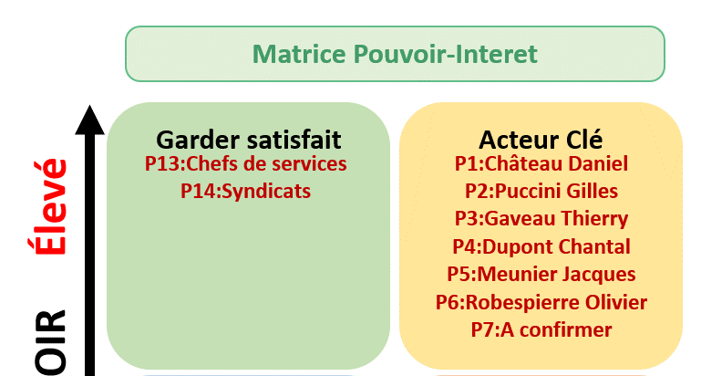
2. La matrice Pouvoir-Interêt
En fonction de la stratégie choisie sur le registre des parties prenantes, le nom de la partie prenante concernée sera ajouté automatiquement sur la feuille "matrice Pouvoir-Intérêt", dans le champ approprié, comme montré dans l'exemple ci-après :

Le but est d'avoir une vision synthétique de la stratégie à adopter avec chaque partie prennante.
Sur la légende, vous allez trouver l'attitude à adopter pour chaque stratégie.

II. Personnalisation du fichier
Feuille "registre des parties prenantes"
Pour ajouter une ligne à la fin du tableau, il suffit de double cliquer dans la case appartenant à la colonne ID

Feuille "Paramétrage"
Déverouiller la feuille à l'aide du mot de passe fourni
Si vous souhaitez modifier un élément dans le paramètrage, il faut utiliser le mot de passe fourni, comme montré dans la capture ci-après.

Ajout, suppression, ou modification du type de la partie prenante
Toute modification est possible depuis la feuille "Paramétres".
Pour ajouter un nouveau type, tapez le nouveau libellé juste en dessous de la dernière ligne, comme montré dans la capture ci-dessous :
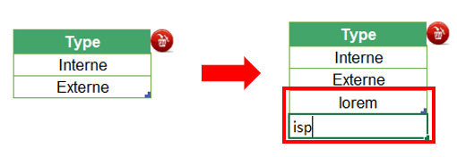

Pour supprimer un type, il suffit de sélectionner le champ à supprimer. Ensuite cliquez sur le bouton de suppression en rouge, comme montré dans la capture ci-dessous :

Pour simplement changer libellé, remplacez le libellé existant par le nouveau

Ajout d'une colonne dans la feuille "registre des parties prenantes"
Notez que si vous ajoutez une colonne, vous décalez les autres colonnes qui suivent un certain ordre. De ce fait, il faudra mettre à jour les numéros d'ordre des colonnes sur le paramétrage pour un meilleur fonctionnement de la macro. Voici à quoi cela ressemble :
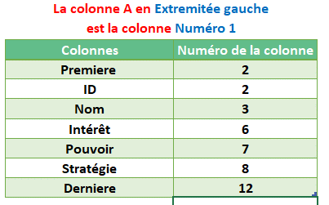

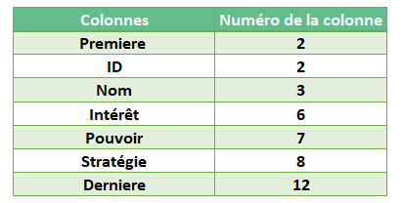
Ici vous remarquez que la colonne "Stratégie" (colonne H) est la 8ème colonne à gauche. Ainsi si vous ajoutez une colonne, il suffit d'ajuster l'ordre des autres colonnes mentionnés sur le tableau de la feuille des "Paramétres". Ainsi, si vous ajoutez une colonne à la droite de la colonne H (Stratégie), la colonne "Derniere" prendra le chiffre 13 dans les paramètres au lieu de 12, puisqu'il y'a eu un décalage d'une colonne.

Registre des parties prenantes
Registe des Parties Prenantes de Projet

Nom / Code projet |  |  | Beemo / BMO |  |  |  |  |  | Date de création |  | 2025-03-06

Référence |  |  | Ms2D2025/BMO |  |  |  |  |  | Date de la version |  | 2025-03-06

Chef de projet |  |  | MEHAL ESTHER |  |  |  |  |  | Numéro de version |  | V1

Service/Organisation |  |  | IMIE Paris

ID | Organisation | Nom | Type | Rôle | Intérêt | Pouvoir | Stratégie | Contributions | Attentes | Actions (plan de communication) | Contact
P1 | Mairie de Paris | Mark Daniel | Interne | Responsable administratif | Elevé | Elevé | Acteur Clé | Allocation de ressources | Périmètre et délais | - Inviter a une réunion officielle - Partager le planning régulièrement - Partager le suivi budgétaire - Partager la matrice de risques | ChateauD@confassis.com
P2 | Apiculteurs urbains | Sova Gilles | Interne | Directeur de l’entreprise Beemo | Elevé | Faible | Acteur Clé | Idées | Garder satisfait | - Inviter a une réunion officielle - Partager le planning régulièrement | PucciniG@confassis.com
P3 | Équipe technique | Gaveau Thierry | Interne | Lead développeur | Faible | Elevé | Acteur Clé | Périmètre | Périmètre et délais | - Inviter a une réunion officielle - Informer des évolutions de périmètre - Partager le planning régulièrement | GaveauT@confassis.com
P4 | Fournisseurs de matériel électronique | Esther Mehal | Interne | Chef de projet | Faible | Elevé | Acteur Clé | Chef de projet | Périmètre et délais | - Inviter a une réunion avec l’équipe technique - Partager le plan qualité | Riviere@gmail.com
P5 | Autorités locales | Yoda Jacques | Externe | Responsable administratif | Faible | Faible | Effort Minimal | Intégration et Formation | Périmètre et délais | - Inviter a une présentation du projet | YodaJ@gmail.com
P6 | Associations environnementales | Robespierre Olivier | Externe | Responsable du Changement | Elevé | Faible | Effort Minimal | Information | Informer | - Inviter a une présentation du projet | Olivier@gmail.com
P7 | Habitant des immeubles | Jean Billiot | Externe | Membres de l’association des voisins | Faible | Faible | Garder Satisfait | Aucun | Aucun | - Inviter a une présentation du projet | Billio@gmail.com

Matrice Pouvoir-Interet
Matrice Pouvoir-Interet
Garder satisfait
Effort Minimal
Acteur Clé
Garder Informé
Faible INTÉRÊT Élevé
Faible POUVOIR Élevé

P2:Apiculteur
P1:Mairie
P3:Equipe Technique
P4:Fournisseurs matérielles
Nom du projet | Beemo / BMO

Chef de projet | MEHAL ESTHER

Organisation | IMIE Paris

Date de création | 2025-03-06

Date de la version | 2025-03-06

Numéro de version | V1

P6:Association
P5: Autorités locales
P7: Habitant immeubles
Légende
Ce groupe représente la partie la plus importante pour le projet et il doit être géré en tant que partenaire principal, l’acceptabilité des décisions pour ce groupe est une considération majeure pour l’équipe de management de projet.

C’est le groupe le plus difficiles à gérer. Leur niveau d’intérêt dans le projet reste faible aussi longtemps qu'ils soient satisfaits. S’ils deviennent insatisfaits, en raison de leur position de puissance, ils peuvent facilement impacter négativement le projet.

Ce groupe nécessitera d'être complètement informées des décisions majeures du projet. Établir et maintenir une bonne communication avec ce groupe est essentielle.

Ce groupe requiert un effort minimal de la part du chef de projet. Leur niveau d'intérêt est très bas mais ils n'ont presque aucune influence sur le projet.

